2019_02_data
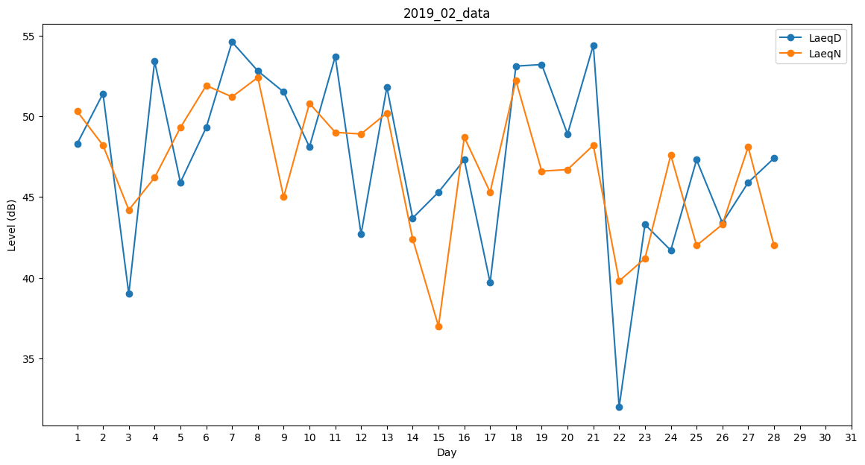
Day | LaeqD | LaeqN
1 | 48.3 | 50.3
2 | 51.4 | 48.2
3 | 39 | 44.2
4 | 53.4 | 46.2
5 | 45.9 | 49.3
6 | 49.3 | 51.9
7 | 54.6 | 51.2
8 | 52.8 | 52.4
9 | 51.5 | 45
10 | 48.1 | 50.8
11 | 53.7 | 49
12 | 42.7 | 48.9
13 | 51.8 | 50.2
14 | 43.7 | 42.4
15 | 45.3 | 37
16 | 47.3 | 48.7
17 | 39.7 | 45.3
18 | 53.1 | 52.2
19 | 53.2 | 46.6
20 | 48.9 | 46.7
21 | 54.4 | 48.2
22 | 32 | 39.8
23 | 43.3 | 41.2
24 | 41.7 | 47.6
25 | 47.3 | 42
26 | 43.4 | 43.3
27 | 45.9 | 48.1
28 | 47.4 | 42

